Sheet1
本周截止项目
 | 工作计划表-甘特图 |  |  |  |  |  |  |  |  |  |  |  |  |  |  |  |  |  |  |  |  | 2022 |  |  | 年 | 6 | 月 |  |  |  |  |  |  |  |  |  | 本周截止项目

 | 开始日期 | 2022-06-01 | 结束日期 | 2022-06-30 |  |  |  |  |  |  |  |  |  |  |  |  |  |  |  |  |  | 日 |  | 一 |  | 二 |  | 三 |  | 四 |  | 五 |  | 六 |  |  | 日期 | 截止项目
 |  |  |  |  |  |  |  |  |  |  |  |  |  |  |  |  |  |  |  |  |  | 2022-05-29 |  | 2022-05-30 |  | 2022-05-31 |  | 2022-06-01 |  | 2022-06-02 |  | 2022-06-03 |  | 2022-06-04 |  |  | 2022-09-26 | 0
 | 合计项目 | 15 | 已完成项目 | 4 |  |  |  |  |  |  |  |  |  |  |  |  |  |  |  |  |  | 2022-06-05 |  | 2022-06-06 |  | 2022-06-07 |  | 2022-06-08 |  | 2022-06-09 |  | 2022-06-10 |  | 2022-06-11 |  |  | 2022-09-27 | 0
 |  |  |  |  |  |  |  |  |  |  |  |  |  |  |  |  |  |  |  |  |  | 2022-06-12 |  | 2022-06-13 |  | 2022-06-14 |  | 2022-06-15 |  | 2022-06-16 |  | 2022-06-17 |  | 2022-06-18 |  |  | 2022-09-28 | 0
 | 进行中项目 | 8 | 未开始项目 | 3 |  |  |  |  |  |  |  |  |  |  |  |  |  |  |  |  |  | 2022-06-19 |  | 2022-06-20 |  | 2022-06-21 |  | 2022-06-22 |  | 2022-06-23 |  | 2022-06-24 |  | 2022-06-25 |  |  | 2022-09-29 | 0
 |  |  |  |  |  |  |  |  |  |  |  |  |  |  |  |  |  |  |  |  |  | 2022-06-26 |  | 2022-06-27 |  | 2022-06-28 |  | 2022-06-29 |  | 2022-06-30 |  | 2022-07-01 |  | 2022-07-02 |  |  | 2022-09-30 | 0
 | 完成率 | 26.67% | 超期项目 | 11 |  |  |  |  |  |  |  |  |  |  |  |  |  |  |  |  |  | 2022-07-03 |  | 2022-07-04 |  | 2022-07-05 |  | 2022-07-06 |  | 2022-07-07 |  | 2022-07-08 |  | 2022-07-09 |  |  | 2022-10-01 | 0
 |  |  |  |  |  |  |  |  |  |  |  |  |  |  |  |  |  |  |  |  |  |  |  |  |  |  |  |  |  |  |  |  |  |  |  |  | 2022-10-02 | 0
 | 开始日期 | 持续天数
计划内容9 | 44044 | 9
计划内容1 | 44046 | 10
计划内容2 | 44048 | 11
计划内容3 | 44050 | 12
计划内容4 | 44052 | 13
计划内容5 | 44054 | 14
计划内容7 | 44060 | 15
计划内容6 | 44058 | 14
计划内容2 | 44048 | 11
计划内容3 | 44050 | 12
计划内容4 | 44052 | 13
计划内容5 | 44054 | 14
计划内容7 | 44060 | 15
计划内容6 | 44058 | 14
序号 | 计划名称 | 开始日期 | 截止日期 | 完成进度 | 完成状态 | 是否超期 | 2022-06-01 | 2022-06-02 | 2022-06-03 | 2022-06-04 | 2022-06-05 | 2022-06-06 | 2022-06-07 | 2022-06-08 | 2022-06-09 | 2022-06-10 | 2022-06-11 | 2022-06-12 | 2022-06-13 | 2022-06-14 | 2022-06-15 | 2022-06-16 | 2022-06-17 | 2022-06-18 | 2022-06-19 | 2022-06-20 | 2022-06-21 | 2022-06-22 | 2022-06-23 | 2022-06-24 | 2022-06-25 | 2022-06-26 | 2022-06-27 | 2022-06-28 | 2022-06-29 | 2022-06-30
1 | 项目计划1 | 2022-06-01 | 2022-06-05 | 100% | 已完成

2 | 项目计划2 | 2022-06-05 | 2022-06-09 | 100% | 已完成

3 | 项目计划3 | 2022-06-04 | 2022-06-10 | 100% | 已完成

4 | 项目计划4 | 2022-06-07 | 2022-06-15 | 72% | 进行中 | 超期

5 | 项目计划5 | 2022-06-08 | 2022-06-14 | 100% | 已完成

6 | 项目计划6 | 2022-06-03 | 2022-06-12 | 50% | 进行中 | 超期

7 | 项目计划7 | 2022-06-05 | 2022-06-20 | 45% | 进行中 | 超期

8 | 项目计划8 | 2022-06-04 | 2022-06-10 | 30% | 进行中 | 超期

9 | 项目计划9 | 2022-06-07 | 2022-06-15 | 20% | 进行中 | 超期

10 | 项目计划10 | 2022-06-08 | 2022-06-14 | 0% | 未开始 | 超期

11 | 项目计划11 | 2022-06-15 | 2022-06-27 | 10% | 进行中 | 超期

12 | 项目计划12 | 2022-06-16 | 2022-06-24 | 0% | 未开始 | 超期

13 | 项目计划13 | 2022-06-21 | 2022-06-28 | 10% | 进行中 | 超期

14 | 项目计划14 | 2022-06-24 | 2022-06-30 | 0% | 未开始 | 超期

15 | 项目计划15 | 2022-06-25 | 2022-06-30 | 20% | 进行中 | 超期

使用说明
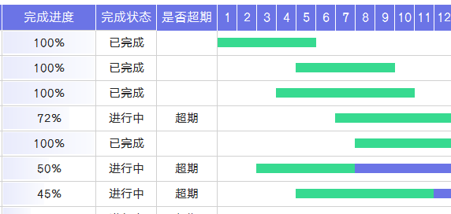
表格模板使用说明
（本页为说明页，用户使用模板时可删除本页内容）

01
基础操作指南

· 如何撤销工作表保护？
1、选中对应工作表。
2、点击：「审阅---撤销工作表」保护。

· 如何增加行数？
1、选中最后一行，鼠标放在选中区域右下角。
2、当鼠标箭头变成黑色十字形时，点击鼠标左键下拉即可。

· 请在此处输入表格使用说明问题。
1、更改年月日期自动更新。
2、项目明细自动统计。

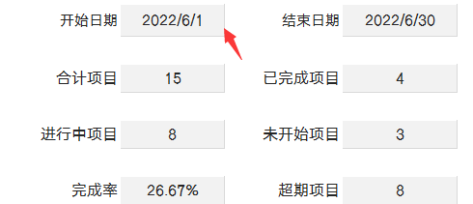

· 请在此处输入表格使用说明问题。
1、输入完成进度，绿色条纹是已完成部分。
2、完成状态自动生成，超期自动提醒。

